다층브로우
 | #1. PE,PP,신소재,Rubber 제품리스트 |  |  |  |  |  |  | 재질 |  | PE | 마진율 |  | 15% | 임율 |  | 1,000,000 | 원료 kg당 |  | 1,500 | 박스및물류 |  | 1,100 | 보유몰드 |  | 278 EA

 | BLOW BLOW BLOW BLOW BLOW BLOW BLOW BLOW BLOW BLOW BLOW BLOW BLOW BLOW | 원통형각 원통형각 원통형각 원통형각 | 1 | 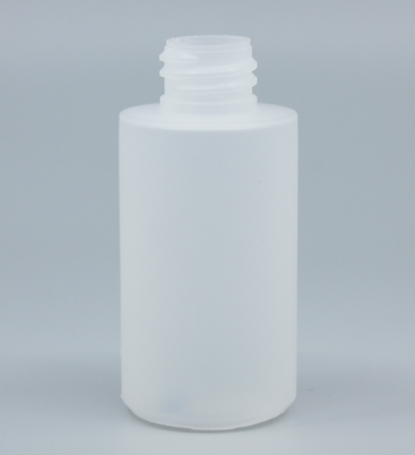 |  | 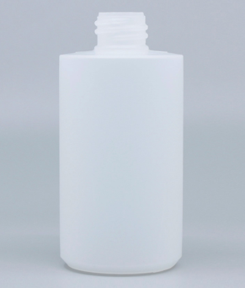 |  | 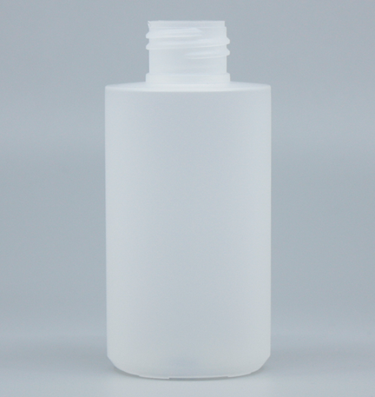 |  |  | 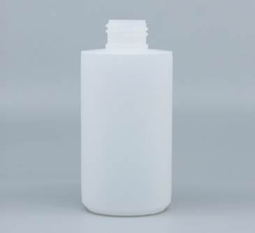 |  |  | 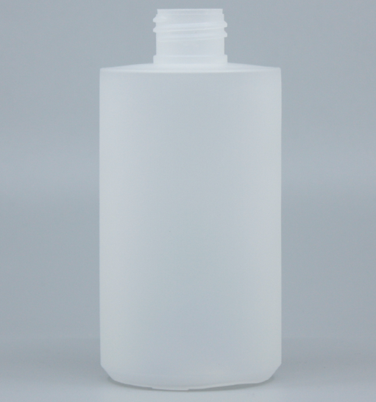 |  |  | 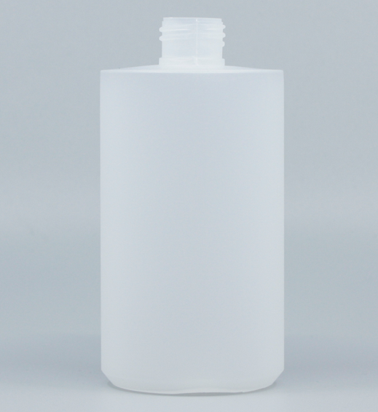 |  |  |  |  |  | 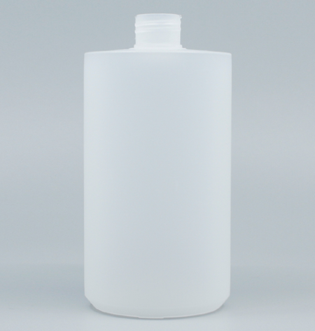
 |  |  |  | CODE |  | CODE |  | CODE |  |  | CODE |  |  | CODE |  |  | CODE |  |  | CODE |  |  | CODE
 |  |  |  |  | MH050-G001 |  | MH100-G001(20) |  | MH100-G001(24) |  |  | MH150-G001 |  |  | MH200-G001 |  |  | MH300-G001 |  |  | MH400-G001(24) |  |  | MH400-G001(28)
 |  |  |  | SPEC | 50ml | SPEC | 100ml | SPEC | 100ml |  | SPEC | 150ml |  | SPEC | 200ml |  | SPEC | 300ml |  | SPEC | 400ml |  | SPEC | 400ml
 |  |  |  |  | 35x75(mm)/Ø20 |  | 47x97(mm)/Ø20 |  | 47x97(mm)/Ø24 |  |  | 51x106(mm)/Ø24 |  |  | 57x116(mm)/Ø24 |  |  | 65x130(mm)/Ø24 |  |  | 71x140(mm)/Ø24 |  |  | 71x140(mm)/Ø28
 |  |  |  | 포장 |  | 포장 |  | 포장 |  |  | 포장 |  |  | 포장 |  |  | 포장 |  |  | 포장 |  |  | 포장
 |  |  |  | 금형 |  | 금형 |  | 금형 |  |  | 금형 |  |  | 금형 |  |  | 금형 |  |  | 금형 |  |  | 금형
 |  |  |  | 원가 |  | 원가 |  | 원가 |  |  | 원가 |  |  | 원가 |  |  | 원가 |  |  | 원가 |  |  | 원가
 |  |  |  | 판매 |  | 판매 |  | 판매 |  |  | 판매 |  |  | 판매 |  |  | 판매 |  |  | 판매 |  |  | 판매
 |  |  |  | 생산량 |  | 생산량 |  | 생산량 |  |  | 생산량 |  |  | 생산량 |  |  | 생산량 |  |  | 생산량 |  |  | 생산량
 |  |  |  | 비고 |  | 비고 |  | 비고 |  |  | 비고 |  |  | 비고 |  |  | 비고 |  |  | 비고 |  |  | 비고
 |  |  | 1 | 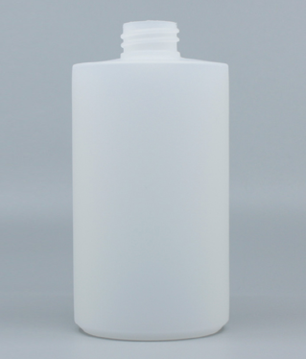 |  | 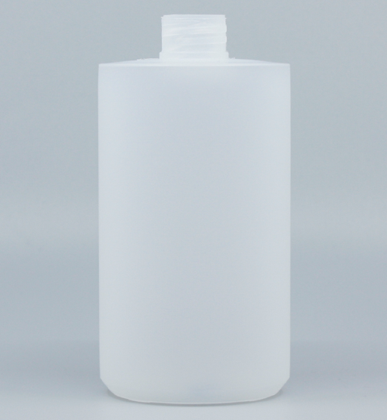 |  | 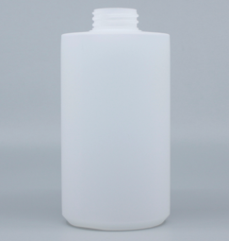
 |  |  |  | CODE |  | CODE |  | CODE |  |  | CODE |  |  | CODE |  |  | CODE |  |  | CODE |  |  | CODE
 |  |  |  |  | MH450-G001 |  | MH520-G001(28) |  | MH520-G001(32)
 |  |  |  | SPEC | 450ml | SPEC | 520ml | SPEC | 520ml |  | SPEC |  |  | SPEC |  |  | SPEC |  |  | SPEC |  |  | SPEC
 |  |  |  |  | 73x143(mm)/Ø28 |  | 76x149(mm)/Ø28 |  | 76x149(mm)/Ø32
 |  |  |  | 포장 |  | 포장 |  | 포장 |  |  | 포장 |  |  | 포장 |  |  | 포장 |  |  | 포장 |  |  | 포장
 |  |  |  | 금형 |  | 금형 |  | 금형 |  |  | 금형 |  |  | 금형 |  |  | 금형 |  |  | 금형 |  |  | 금형
 |  |  |  | 원가 |  | 원가 |  | 원가 |  |  | 원가 |  |  | 원가 |  |  | 원가 |  |  | 원가 |  |  | 원가
 |  |  |  | 판매 |  | 판매 |  | 판매 |  |  | 판매 |  |  | 판매 |  |  | 판매 |  |  | 판매 |  |  | 판매
 |  |  |  | 생산량 |  | 생산량 |  | 생산량 |  |  | 생산량 |  |  | 생산량 |  |  | 생산량 |  |  | 생산량 |  |  | 생산량
 |  |  |  | 비고 |  | 비고 |  | 비고 |  |  | 비고 |  |  | 비고 |  |  | 비고 |  |  | 비고 |  |  | 비고
 |  |  | 2 | 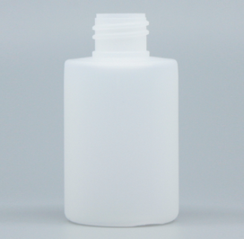 |  | 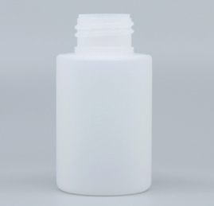
 |  |  |  | CODE |  | CODE |  | CODE |  |  | CODE |  |  | CODE |  |  | CODE |  |  | CODE |  |  | CODE
 |  |  |  |  | MH050-G002(20) |  | MH050-G002(24)
 |  |  |  | SPEC | 50ml | SPEC | 50ml | SPEC |  |  | SPEC |  |  | SPEC |  |  | SPEC |  |  | SPEC |  |  | SPEC
 |  |  |  |  | 39x71(mm)/Ø20 |  | 39x71(mm)/Ø24
 |  |  |  | 포장 |  | 포장 |  | 포장 |  |  | 포장 |  |  | 포장 |  |  | 포장 |  |  | 포장 |  |  | 포장
 |  |  |  | 금형 |  | 금형 |  | 금형 |  |  | 금형 |  |  | 금형 |  |  | 금형 |  |  | 금형 |  |  | 금형
 |  |  |  | 원가 |  | 원가 |  | 원가 |  |  | 원가 |  |  | 원가 |  |  | 원가 |  |  | 원가 |  |  | 원가
 |  |  |  | 판매 |  | 판매 |  | 판매 |  |  | 판매 |  |  | 판매 |  |  | 판매 |  |  | 판매 |  |  | 판매
 |  |  |  | 생산량 |  | 생산량 |  | 생산량 |  |  | 생산량 |  |  | 생산량 |  |  | 생산량 |  |  | 생산량 |  |  | 생산량
 |  |  |  | 비고 |  | 비고 |  | 비고 |  |  | 비고 |  |  | 비고 |  |  | 비고 |  |  | 비고 |  |  | 비고
 |  |  | 3 | 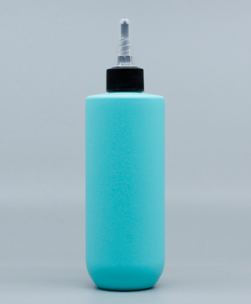
 |  |  |  | CODE |  | CODE |  | CODE |  |  | CODE |  |  | CODE |  |  | CODE |  |  | CODE |  |  | CODE
 |  |  |  |  | MH300-G003
 |  |  |  | SPEC | 하이+PP/300ml | SPEC |  | SPEC |  |  | SPEC |  |  | SPEC |  |  | SPEC |  |  | SPEC |  |  | SPEC
 |  |  |  |  | 58x154mm/Ø24
 |  |  |  | 포장 |  | 포장 |  | 포장 |  |  | 포장 |  |  | 포장 |  |  | 포장 |  |  | 포장 |  |  | 포장
 |  |  |  | 금형 |  | 금형 |  | 금형 |  |  | 금형 |  |  | 금형 |  |  | 금형 |  |  | 금형 |  |  | 금형
 |  |  |  | 원가 |  | 원가 |  | 원가 |  |  | 원가 |  |  | 원가 |  |  | 원가 |  |  | 원가 |  |  | 원가
 |  |  |  | 판매 |  | 판매 |  | 판매 |  |  | 판매 |  |  | 판매 |  |  | 판매 |  |  | 판매 |  |  | 판매
 |  |  |  | 생산량 |  | 생산량 |  | 생산량 |  |  | 생산량 |  |  | 생산량 |  |  | 생산량 |  |  | 생산량 |  |  | 생산량
 |  |  |  | 비고 |  | 비고 |  | 비고 |  |  | 비고 |  |  | 비고 |  |  | 비고 |  |  | 비고 |  |  | 비고
 |  |  | 4 | 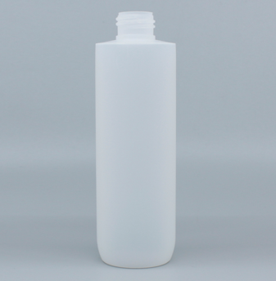
 |  |  |  | CODE |  | CODE |  | CODE |  |  | CODE |  |  | CODE |  |  | CODE |  |  | CODE |  |  | CODE
 |  |  |  |  | MH200-G004
 |  |  |  | SPEC | 하이+PP/200ml | SPEC |  | SPEC |  |  | SPEC |  |  | SPEC |  |  | SPEC |  |  | SPEC |  |  | SPEC
 |  |  |  |  | 48x152(mm)/Ø24
 |  |  |  | 포장 |  | 포장 |  | 포장 |  |  | 포장 |  |  | 포장 |  |  | 포장 |  |  | 포장 |  |  | 포장
 |  |  |  | 금형 |  | 금형 |  | 금형 |  |  | 금형 |  |  | 금형 |  |  | 금형 |  |  | 금형 |  |  | 금형
 |  |  |  | 원가 |  | 원가 |  | 원가 |  |  | 원가 |  |  | 원가 |  |  | 원가 |  |  | 원가 |  |  | 원가
 |  |  |  | 판매 |  | 판매 |  | 판매 |  |  | 판매 |  |  | 판매 |  |  | 판매 |  |  | 판매 |  |  | 판매
 |  |  |  | 생산량 |  | 생산량 |  | 생산량 |  |  | 생산량 |  |  | 생산량 |  |  | 생산량 |  |  | 생산량 |  |  | 생산량
 |  |  |  | 비고 |  | 비고 |  | 비고 |  |  | 비고 |  |  | 비고 |  |  | 비고 |  |  | 비고 |  |  | 비고
 |  | 원통형목 | 1 | 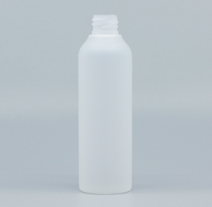 |  | 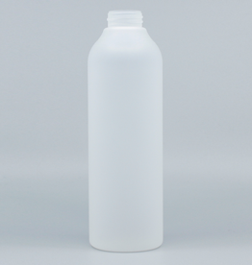
 |  |  |  | CODE |  | CODE |  | CODE |  |  | CODE |  |  | CODE |  |  | CODE |  |  | CODE |  |  | CODE
 |  |  |  |  | MH100-L001 |  | MH500-L001
 |  |  |  | SPEC | 하이+PP/100ml | SPEC | 하이+PP/500ml | SPEC |  |  | SPEC |  |  | SPEC |  |  | SPEC |  |  | SPEC |  |  | SPEC
 |  |  |  |  | 40x129(mm)/Ø20 |  | 66x205(mm)/Ø32
 |  |  |  | 포장 |  | 포장 |  | 포장 |  |  | 포장 |  |  | 포장 |  |  | 포장 |  |  | 포장 |  |  | 포장
 |  |  |  | 금형 |  | 금형 |  | 금형 |  |  | 금형 |  |  | 금형 |  |  | 금형 |  |  | 금형 |  |  | 금형
 |  |  |  | 원가 |  | 원가 |  | 원가 |  |  | 원가 |  |  | 원가 |  |  | 원가 |  |  | 원가 |  |  | 원가
 |  |  |  | 판매 |  | 판매 |  | 판매 |  |  | 판매 |  |  | 판매 |  |  | 판매 |  |  | 판매 |  |  | 판매
 |  |  |  | 생산량 |  | 생산량 |  | 생산량 |  |  | 생산량 |  |  | 생산량 |  |  | 생산량 |  |  | 생산량 |  |  | 생산량
 |  |  |  | 비고 |  | 비고 |  | 비고 |  |  | 비고 |  |  | 비고 |  |  | 비고 |  |  | 비고 |  |  | 비고
 |  | 원통형목 | 1 | 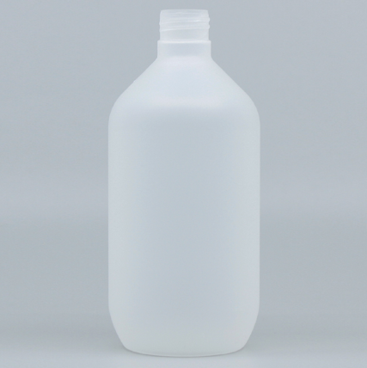 |  | 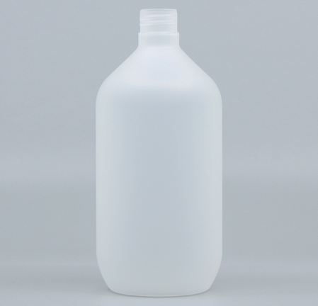 |  | 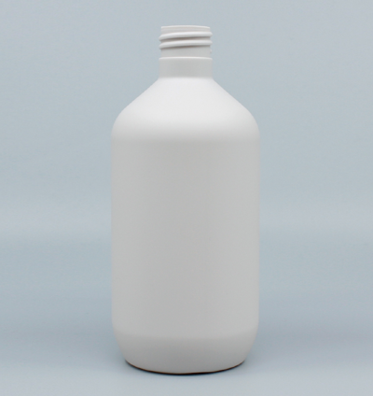
 |  |  |  | CODE |  | CODE |  | CODE |  |  | CODE |  |  | CODE |  |  | CODE |  |  | CODE |  |  | CODE
 |  |  |  |  | MH350-T001 |  | MH450-T001 |  | MH500-T001
 |  |  |  | SPEC | 하이+PP/350ml | SPEC | 하이+PP/450ml | SPEC | 하이+PP/500ml |  | SPEC |  |  | SPEC |  |  | SPEC |  |  | SPEC |  |  | SPEC
 |  |  |  |  | 68x150(mm)/Ø24 |  | 73x161(mm)/Ø24 |  | 74x168(mm)/Ø28
 |  |  |  | 포장 |  | 포장 |  | 포장 |  |  | 포장 |  |  | 포장 |  |  | 포장 |  |  | 포장 |  |  | 포장
 |  |  |  | 금형 |  | 금형 |  | 금형 |  |  | 금형 |  |  | 금형 |  |  | 금형 |  |  | 금형 |  |  | 금형
 |  |  |  | 원가 |  | 원가 |  | 원가 |  |  | 원가 |  |  | 원가 |  |  | 원가 |  |  | 원가 |  |  | 원가
 |  |  |  | 판매 |  | 판매 |  | 판매 |  |  | 판매 |  |  | 판매 |  |  | 판매 |  |  | 판매 |  |  | 판매
 |  |  |  | 생산량 |  | 생산량 |  | 생산량 |  |  | 생산량 |  |  | 생산량 |  |  | 생산량 |  |  | 생산량 |  |  | 생산량
 |  |  |  | 비고 |  | 비고 |  | 비고 |  |  | 비고 |  |  | 비고 |  |  | 비고 |  |  | 비고 |  |  | 비고
 |  | 튜브R 튜브R | 1 | 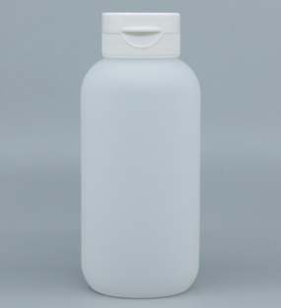 |  | 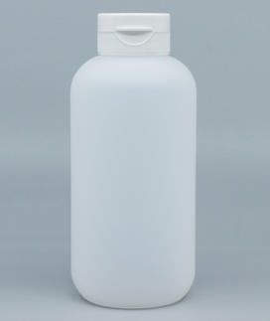
 |  |  |  | CODE |  | CODE |  | CODE |  |  | CODE |  |  | CODE |  |  | CODE |  |  | CODE |  |  | CODE
 |  |  |  |  | TH200-R001 |  | TH300-R001
 |  |  |  | SPEC | LDPE+Q300F | SPEC | LDPE+Q300F | SPEC |  |  | SPEC |  |  | SPEC |  |  | SPEC |  |  | SPEC |  |  | SPEC
 |  |  |  |  | 54x118(mm)/Ø32 |  | 62x132(mm)/Ø32
 |  |  |  | 포장 |  | 포장 |  | 포장 |  |  | 포장 |  |  | 포장 |  |  | 포장 |  |  | 포장 |  |  | 포장
 |  |  |  | 금형 |  | 금형 |  | 금형 |  |  | 금형 |  |  | 금형 |  |  | 금형 |  |  | 금형 |  |  | 금형
 |  |  |  | 원가 |  | 원가 |  | 원가 |  |  | 원가 |  |  | 원가 |  |  | 원가 |  |  | 원가 |  |  | 원가
 |  |  |  | 판매 |  | 판매 |  | 판매 |  |  | 판매 |  |  | 판매 |  |  | 판매 |  |  | 판매 |  |  | 판매
 |  |  |  | 생산량 |  | 생산량 |  | 생산량 |  |  | 생산량 |  |  | 생산량 |  |  | 생산량 |  |  | 생산량 |  |  | 생산량
 |  |  |  | 비고 |  | 비고 |  | 비고 |  |  | 비고 |  |  | 비고 |  |  | 비고 |  |  | 비고 |  |  | 비고

 |  | 원통형각 원통형각 원통형각 원통형각 원통형각 원통형각 원통형각 원통형각 원통형각 원통형각 원통형각 원통형각 원통형각 원통형각 원통형각 원통형각 원통형각 원통형각 원통형각

 |  | 원통형대각 원통형대각 원통형대각 원통형대각 원통형대각

 |  | 원통형링 원통형링 원통형링

 |  | 원통형목 원통형목 원통형목

i

 | 거품 거품 거품 거품 거품 거품 거품

 | POWDER

 | TUBE TUBE TUBE TUBE TUBE TUBE TUBE TUBE TUBE TUBE TUBE TUBE TUBE TUBE TUBE TUBE

 | 세제 세제 세제 세제 세제 세제 세제 세제 세제

 | JAR JAR JAR

